画面遷移
画面遷移

 |  | ・・・本設計書の対象機能
 |  | ・・・本設計書対象外

【凡例】

メイン画面オープン
ポップアップ画面オープン
ポップアップ画面クローズ
ファイル出力

一覧レコードダブルクリック
 | メニュー |  | カーシェア管理 | カーシェア日程
 | （KKF02001） |  | （KKF14010） | （KKF13010）

機能No.356
Excel出力ボタンを設ける｡
Excel出力クリック

 |  |  |  | Excel出力ダイアログ
 |  |  |  | （-）
閉じる
Excel出力

 |  |  |  | 貸出リスト | 返却リスト
 |  |  |  | （-） | （-）
稼働率算出クリック
機能No.356
ダウンロードボタンにより､１ヶ月間の稼働状況を出力する｡

 |  |  |  | 稼働率算出ダイアログ
 |  |  |  | （-）
閉じる
稼働率算出

 |  |  |  | 稼働率算出Excelファイル
 |  |  |  | （-）

画面レイアウト
概要
カーシェアの貸出、返却を管理する。

画面レイアウト

 | KKF14010 | カーシェア管理
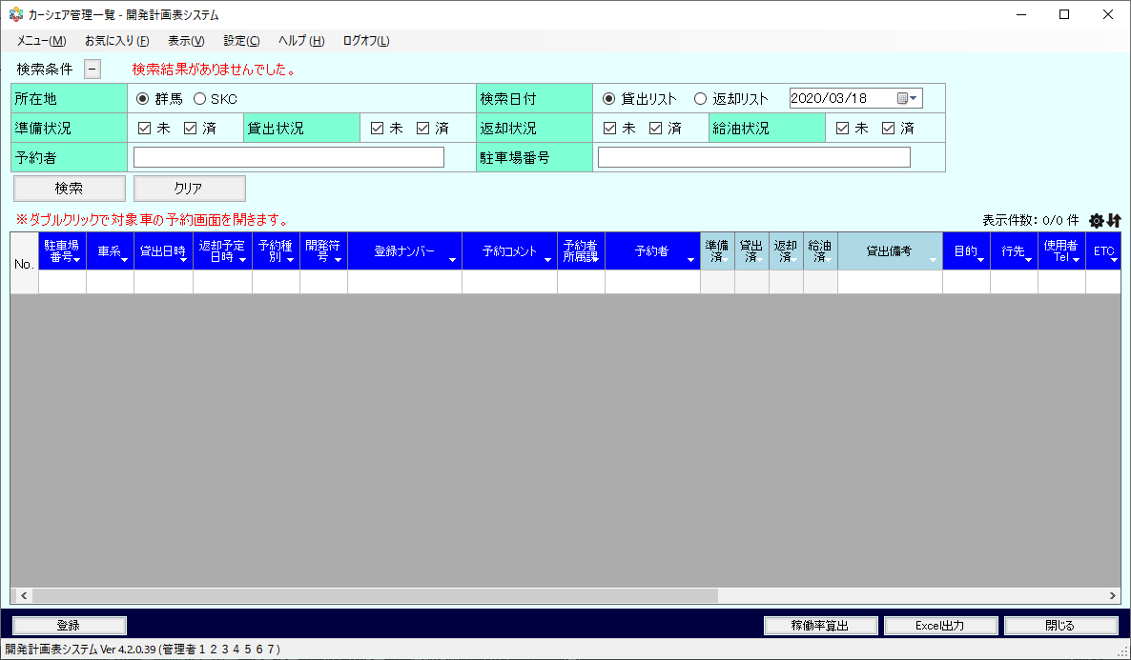

機能No 356
デフォルトの日程は、その月の１日～末日までの日程
→項目定義の初期値へ追加。
 | - | 稼働率算出
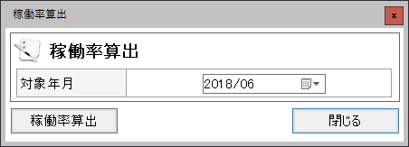

タイトルの日付は和暦ではなく、西暦とする

 | - | カーシェア作業実績報告（Excel帳票）
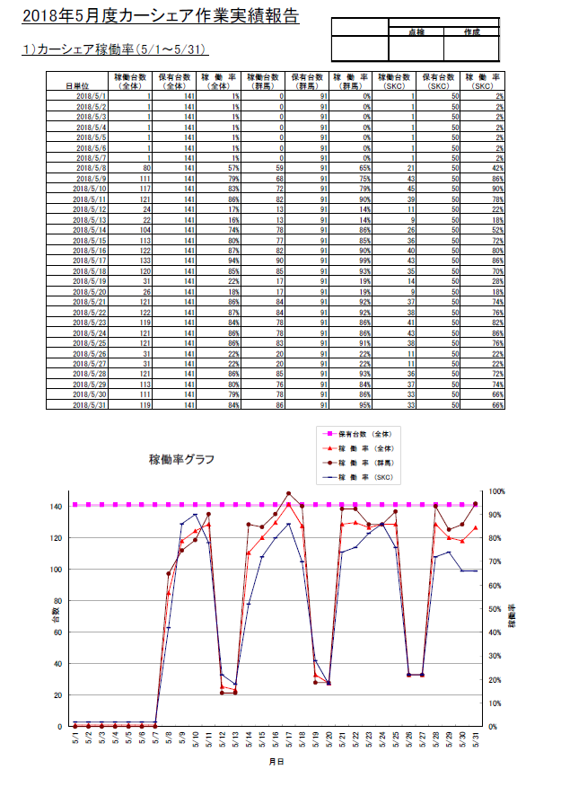

フッターに出力者情報を設定 ※出力者情報のフォーマットは別紙「エクセル出力仕様」

 | - | カーシェア貸出リスト（Excel帳票）

フッターに出力者情報を設定 ※出力者情報のフォーマットは別紙「エクセル出力仕様」

 | - | カーシェア返却リスト（Excel帳票）

フッターに出力者情報を設定 ※出力者情報のフォーマットは別紙「エクセル出力仕様」

機能権限
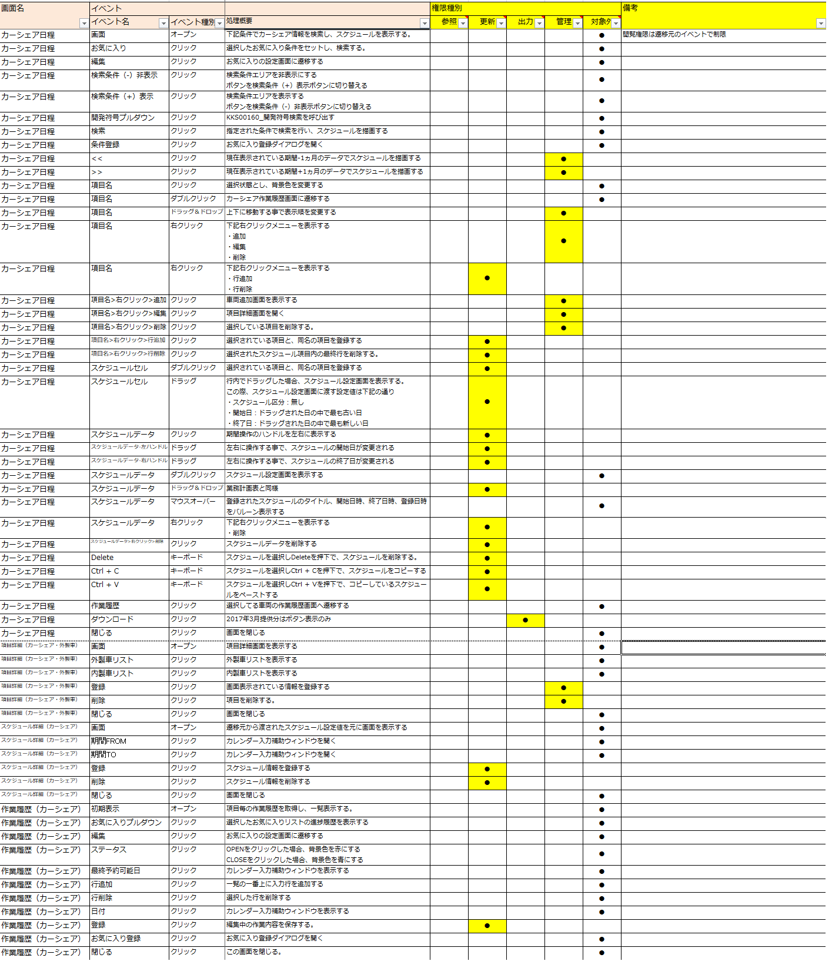
画面遷移

